Sheet1
Tera term

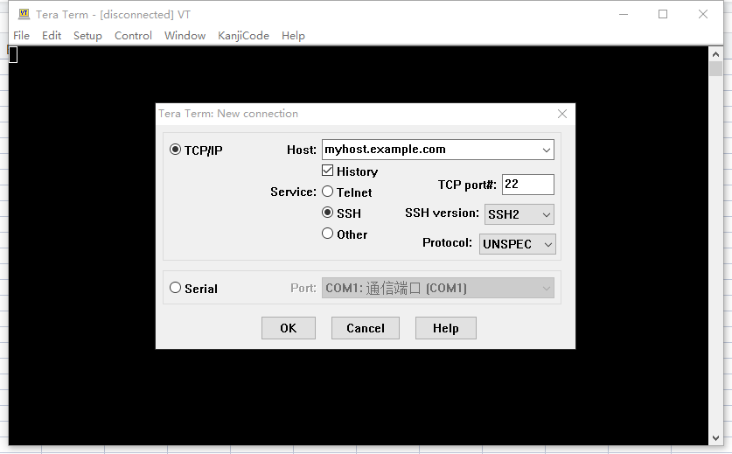
工具 | 0.打开串口工具
 | 显示如图所示画面

 | 1.选择usb端口
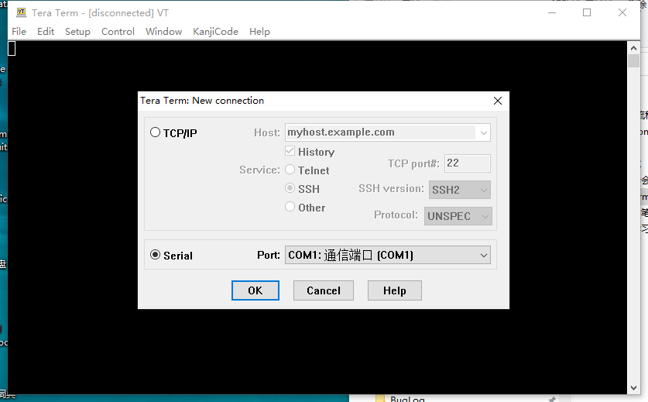

 | 2.选择比特率
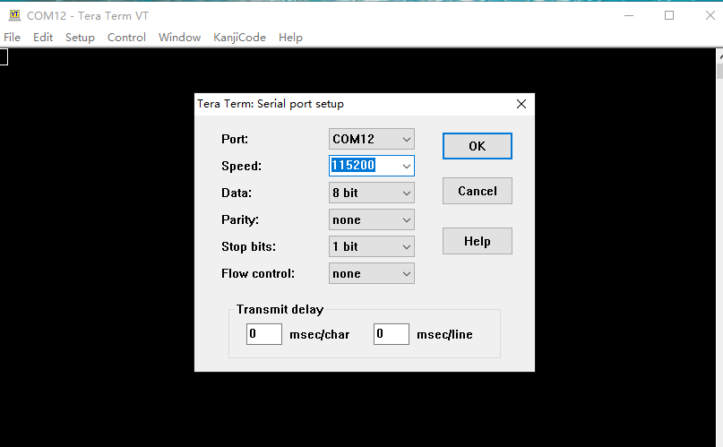

 | 3.通用设置,比如语言、字体等

 | 点击setup->general
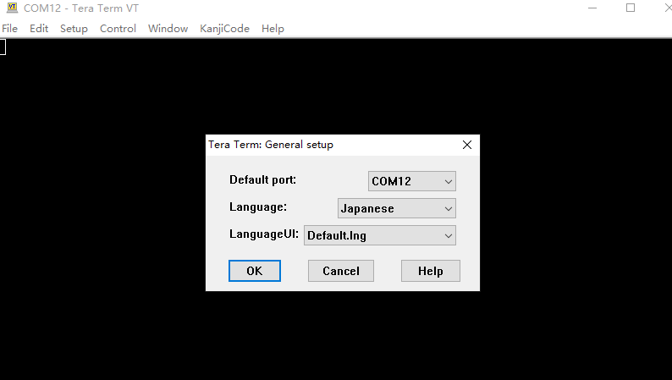

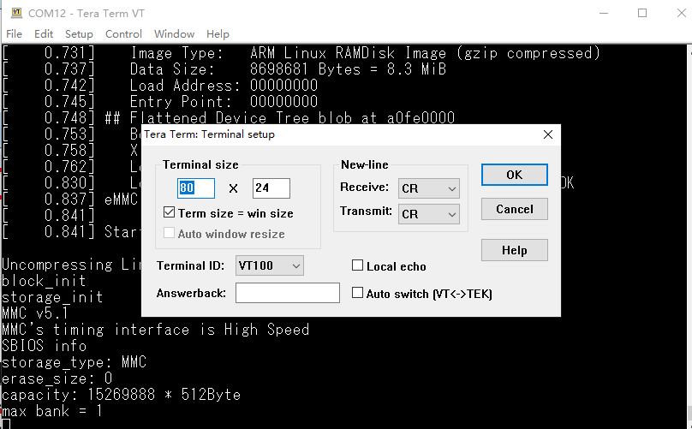
 | 4.终端设置

 | 5.在设置完以上内容后，保存log到指定文件
 | 点击File->log
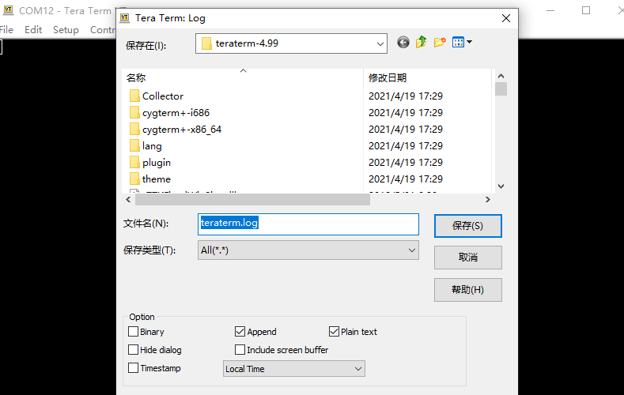

常用串口命令 | 1.关闭串口
 | 开机 按空格 -->输入 bsp set -d 0

 | 2.打开串口
 | 开机 按空格 -->输入 bsp set -d 1

